상품제안서
밴드그립 | 상품코드: S20356

 |  |  |  |  |  |  | 02-713-8555 | www.synergygift.co.kr
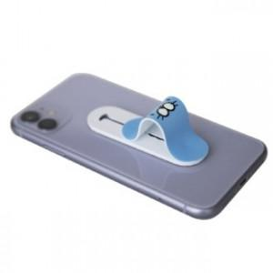

【상세/제작정보】 | <p>* 수량 1천개부터 배경지 맞춤제작 포함</p>

【인쇄/포장옵션】 | 풀칼라 / OPP(비닐)

【공급단가】 | 수량 | 100~ | 500~ | 1,000~ | 3,000~ | 5,000~
*VAT별도 | 단가 | 1,660원 | 1,360원 | 1,180원 | 1,100원 | 1,050원

【상품 URL】 | https://www.synergygift.co.kr:443/src/goods_detail.php?gdno=20356

